Figure 2
Evolution en moyenne annuelle entre 2010-2011 et 2018-2019
 | Évolution en moyenne annuelle
dont AESH | 18.4
dont AED | 0.0
dont non-titulaires | 6.2
dont catégorie C | -1.2
dont catégorie B | -3.8
dont catégorie A | 2.3
Ensemble des non enseignants | 3.1
dont non-titulaires | 2.7
dont titulaires | -0.4
privé | 0.1
dont non-titulaires | 7.5
dont titulaires | 0.1
public | 0.4
Ensemble des enseignants | 0.4
Non-titulaires | 5.9
Titulaires | 0.0
Ensemble des personnels | 0.9
Evolution entre 2018-2019 et 2019-2020
 | Évolution de l'année
dont AESH | 33.7
dont AED | 0.2
dont non-titulaires | 16.3
dont catégorie C | -2.6
dont catégorie B | -14.8
dont catégorie A | 4.0
Ensemble des non enseignants | 9.0
dont non-titulaires | -1.2
dont titulaires | -0.1
privé | -0.3
dont non-titulaires | -5.1
dont titulaires | -0.1
public | -0.4
Ensemble des enseignants | -0.4
Non-titulaires | 10.1
Titulaires | -0.3
Ensemble des personnels | 1.6
 |  |  |  |  |  |  |  |  |  |  |  |  |  |  | 2 - Évolution des effectifs de personnels, hors administration centrale et SIEC, hors apprentis.
 | 2010-2011 | 2011-2012 | 2012-2013 | 2013-2014 | 2014-2015 | 2015-2016 | 2016-2017 | 2017-2018 | 2018-2019 | 2019-2020 |  | Évolution en moyenne annuelle | Évolution de l'année

dont AESH | 17823 | 20801 | 25845 | 27914 | 25553 | 26296 | 36929 | 50115 | 68720 | 91872 | dont AESH | 18.4 | 33.7
dont AED | 62492 | 61032 | 63153 | 62160 | 61883 | 60153 | 61794 | 62569 | 62697 | 62797 | dont AED | 0.0 | 0.2
dont non-titulaires | 88,299 | 90,719 | 98,263 | 100,066 | 97,541 | 96,393 | 109,040 | 123,760 | 142,948 | 166,299 | dont non-titulaires | 6.2 | 16.3
dont catégorie C | 31,663 | 31,048 | 30,376 | 30,322 | 30,204 | 29,977 | 29,634 | 29,152 | 28,658 | 27,903 | dont catégorie C | -1.2 | -2.6
dont catégorie B | 25,462 | 25,328 | 17,927 | 18,006 | 18,063 | 18,181 | 18,395 | 18,636 | 18,684 | 15,913 | dont catégorie B | -3.8 | -14.8
dont catégorie A | 46,238 | 46,150 | 53,818 | 54,109 | 54,561 | 54,645 | 55,152 | 55,508 | 55,342 | 57,576 | dont catégorie A | 2.3 | 4.0
Ensemble des non-enseignants | 191,662 | 193,245 | 200,384 | 202,503 | 200,369 | 199,196 | 212,221 | 227,056 | 245,632 | 267,691 | Ensemble des non enseignants | 3.1 | 9.0
 | 111,347 | 111,412 | 111,386 | 112,429 | 112,933 | 112,747 | 113,498 | 114,372 | 114,215 | 113,022
dont non-titulaires | 20,606 | 21,500 | 22,231 | 24,303 | 23,584 | 23,713 | 24,781 | 25,687 | 25,437 | 25,129 | dont non-titulaires | 2.7 | -1.2
dont titulaires | 119,672 | 117,652 | 116,223 | 115,329 | 116,236 | 116,314 | 116,270 | 116,421 | 116,066 | 115,893 | dont titulaires | -0.4 | -0.1
privé | 140,278 | 139,152 | 138,454 | 139,632 | 139,820 | 140,027 | 141,051 | 142,108 | 141,503 | 141,022 | privé | 0.1 | -0.3

dont non-titulaires | 22,462 | 29,137 | 28,856 | 44,125 | 31,785 | 31,248 | 34,671 | 39,185 | 40,202 | 38,136 | dont non-titulaires | 7.5 | -5.1
dont titulaires | 702,222 | 686,294 | 679,983 | 679,249 | 692,017 | 697,002 | 702,314 | 705,945 | 707,823 | 706,773 | dont titulaires | 0.1 | -0.1
public | 724,684 | 715,431 | 708,839 | 723,374 | 723,802 | 728,250 | 736,985 | 745,130 | 748,025 | 744,909 | public | 0.4 | -0.4
Ensemble des enseignants | 864,962 | 854,583 | 847,293 | 863,006 | 863,622 | 868,277 | 878,036 | 887,238 | 889,528 | 885,931 | Ensemble des enseignants | 0.4 | -0.4

Non-titulaires | 131,367 | 141,356 | 149,350 | 168,494 | 152,910 | 151,354 | 168,492 | 188,632 | 208,587 | 229,564 | Non-titulaires | 5.9 | 10.1
Titulaires | 925,257 | 906,472 | 898,327 | 897,015 | 911,081 | 916,119 | 921,765 | 925,662 | 926,573 | 924,058 | Titulaires | 0.0 | -0.3
Ensemble des personnels | 1,056,624 | 1,047,828 | 1,047,677 | 1,065,509 | 1,063,991 | 1,067,473 | 1,090,257 | 1,114,294 | 1,135,160 | 1,153,622 | Ensemble des personnels | 0.9 | 1.6

Hors apprentis |  |  |  |  |  |  |  |  |  | Réf. : Note d'information n° 20.50 © DEPP

 |  |  |  |  |  |  |  |  |  |  |  |  |  | Lecture : entre les années scolaires 2010-2011 et 2018-2019, les effectifs de personnels ont progressé en moyenne de 0,9 % par an. Ils ont ensuite progressé de 1,6 % sur la dernière année.
 |  |  |  |  |  |  |  |  |  |  |  |  |  | Champ : France métropolitaine + DROM (hors Mayotte pour le privé), personnels rémunérés au titre de l'Education nationale, en activité au 30 novembre, hors SIEC, administration centrale et étudiants en situation d’apprentissage du métier d’enseignant.
 |  |  |  |  |  |  |  |  |  |  |  |  |  | Source : MENJS-MESRI-DEPP, Panel des personnels issu de BSA, novembre 2010 à 2019.

 |  |  |  |  |  |  |  |  |  |  |  |  |  | Note : La progression des effectifs des AESH est sous-estimée, tous ces agents n'étant pas présents dans BSA à la date d'observation du 30 novembre.

Figure 4
Figure 4 – Ancienneté 1 en tant qu'enseignants fonctionnaires en activité dans le secteur public, en 2019-2020

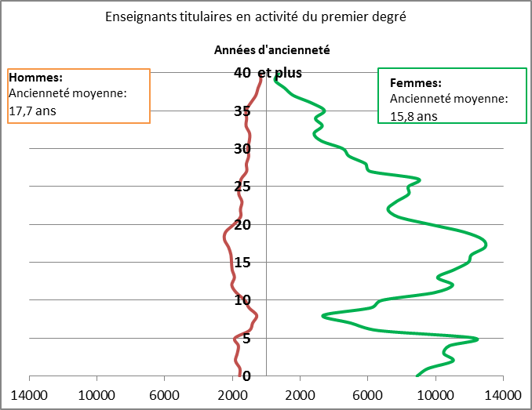
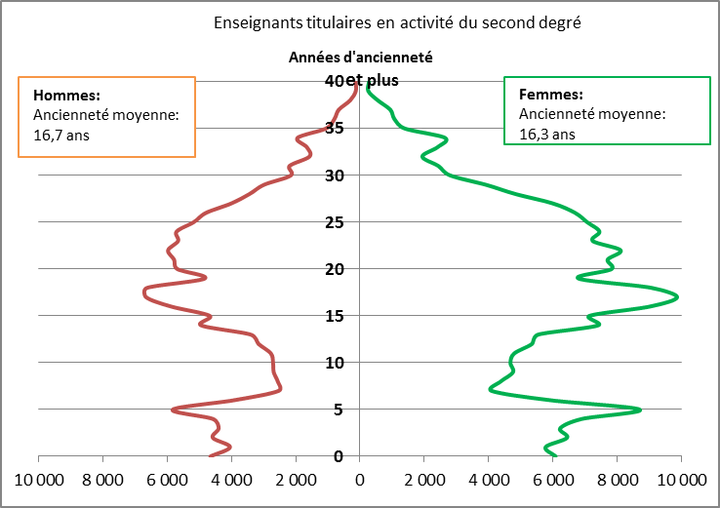

 | © DEPP
1. Une ancienneté d'un an en tant qu'enseignants fonctionnaires en activité correspond, pour les personnes concernées, à la seconde année dans l'Education nationale, la précédente étant l'année de stage.
► Champ : France métropolitaine + DROM, personnels fonctionnaires appartenant à un corps enseignant du secteur public, rémunérés au titre de l'Education nationale, en activité au 30 novembre.
► Source : MENJS-MESRI-DEPP / Panel des personnels issu de BSA, novembre 2019.
Réf. : Note d'information n° 20.50 © DEPP

Figure 5
5 - Nombre d'admis au concours rapporté au nombre de départs à la retraite des enseignants
 | 2010 | 2011 | 2012 | 2013 | 2014 | 2015 | 2016 | 2017 | 2018 | 2019
Départs en retraite enseignants premier degré public | 8594 | 10,223 | 6,361 | 6,733 | 6,822 | 6,520 | 7,014 | 8466 | 6727 | 6492
Nombre d'admis au concours enseignants du premier degré public | 7462 | 3,297 | 5,088 | 8,381 | 16,303 | 12,390 | 12,862 | 13050 | 11789 | 10604
Départs en retraite enseignants second degré public | 14175 | 13,935 | 9,452 | 10,666 | 8,767 | 8,352 | 8,459 | 7904 | 8231 | 7355
Nombre d'admis aux concours enseignants du second degré public | 10015 | 9,070 | 9,254 | 13,235 | 19,865 | 14,325 | 14,384 | 14349 | 12695 | 11776
Départs en retraite enseignants premier degré privé | 1596 | 1,663 | 1,081 | 1,252 | 1,051 | 1,025 | 1,105 | 1160 | 1056 | 947
Nombre d'admis au concours enseignants du premier degré privé | 683 | 722 | 864 | 1,280 | 1,985 | 1,305 | 1,170 | 1290 | 1057 | 1128
Départs en retraite enseignants second degré privé | 3102 | 2,774 | 2,121 | 2,527 | 2,244 | 2,209 | 2,295 | 2067 | 2225 | 2009
Nombre d'admis aux concours enseignants du second degré privé | 1997 | 1,546 | 1,533 | 2,529 | 3,562 | 3,272 | 3,188 | 3307 | 2818 | 2732

 | 2010 | 2011 | 2012 | 2013 | 2014 | 2015 | 2016 | 2017 | 2018 | 2019
Premier degré public | 9 | 3 | 8 | 12 | 24 | 19 | 18 | 15 | 18 | 16
Second degré public | 7 | 7 | 10 | 12 | 23 | 17 | 17 | 18 | 15 | 16
Premier degré privé | 4 | 4 | 8 | 10 | 19 | 13 | 11 | 11 | 10 | 12
Second degré privé | 6 | 6 | 7 | 10 | 16 | 15 | 14 | 16 | 13 | 14

Figure 5 - Nombre d'admis au concours pour 10 départs en retraite des enseignants.

 |  |  |  |  | Réf. : Note d'information n° 20.50 © DEPP
Lecture : dans le premier degré public, pour 10 départs en retraite d’enseignants entre le 1er octobre 2018 et le 30 septembre 2019, 16 enseignants ont été admis aux concours 2019.
L’année 2014 se distingue par une forte hausse du nombre d’admis, en raison de l’organisation exceptionnelle de deux sessions pour les concours externes dans le public et le privé.

Note : Concours internes et externes. La session exceptionnelle de concours de 2014 est prise en compte, de même que les concours supplémentaires de Créteil. En revanche, la Nouvelle Calédonie n'est pas dans le champ des concours du premier degré public, le concours de professeur des écoles étant organisé par le gouvernement de Nouvelle-Calédonie et non le vice-rectorat. Le concours spécifique des instituteurs de Mayotte (existant jusqu'en 2016) n'est pas non plus comptabilisé.
Les recrutements réservés sont comptabilisés parmi les admis aux concours. Ces recrutements ont été mis en place pour une durée de quatre ans à partir de la session 2013 dans le cadre de la résorption de l'emploi précaire.
Champ : France métropolitaine + DROM + COM + Nouvelle-Calédonie.
Sources : MENJS-MESRI-DEPP, Systèmes de gestion Cyclades (à partir de 2019) et Ocean. MENJS-MESRI-DGRH, fichiers de fin de fonction des Annuaires 2005-2013, Base Statistique des Agents (BSA).

